상품제안서
엑티몬 듀얼 미니 보조배터리10000mAh-C+8핀-[인쇄무료] | 상품코드: F23068

 |  |  |  |  |  |  | 02-412-0044 | www.easy1.co.kr
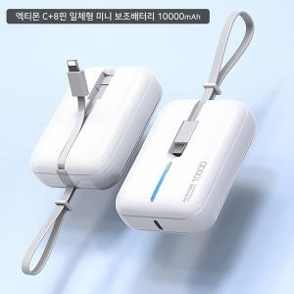

【상세/제작정보】 | ★기본수량 이상 레이저 각인비 무료지원

【인쇄/포장옵션】 | 레이저 / 포장지포장

【공급단가】 | 수량 | 50~ | 100~ | 500~ | 1,000~ | 2,000~
*VAT별도 | 단가 | 11,120원 | 10,940원 | 10,680원 | 10,410원 | 10,230원

【상품 URL】 | https://dev.easy1.co.kr:443/src/goods_detail.php?gdno=23068

